表紙・改定履歴
Webダイレクト販売

画面設計書
試算結果画面
G0103

© 2020 Sasuke Financial Lab Inc.

変 更 記 録
版数 REV. | 作成更新日 | 変 更 内 容 | 担 当
01 | 2020-08-11 | 初版 | 山川

画面レイアウト
画面レイアウト | システム | 画面名 | 画面ID
 | Webダイレクト販売 | 試算結果画面 | G0103
A

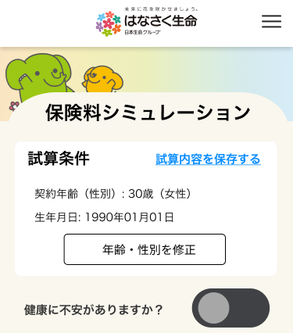

1

2

3
 |  |  | ※A3にチェックが入った場合は下部に補足文が入る

4

B
１


 |  |  | ※A3にチェックが入った場合はBエリアの商品が入れ替わる

3
2
E
１
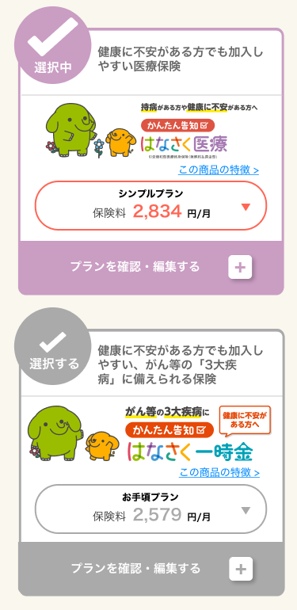

4

2
C
１
3

4

2
3
F
１

4
2
D
１
3

4

2
3

4

G
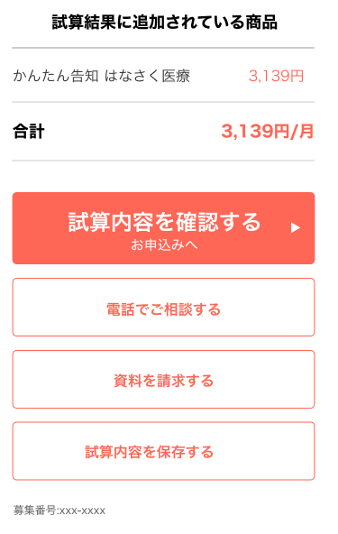
H
追従フッター
1
2
１
2
3
4
I
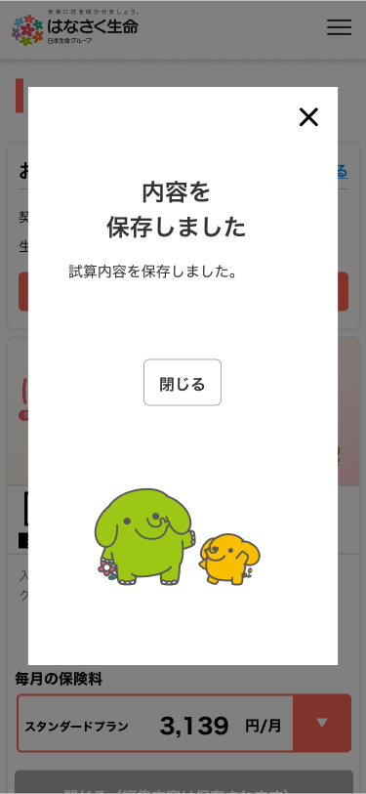
5

6

１

